상품제안서
그립2011볼펜/샤프 | 상품코드: S02893

 |  |  |  |  |  |  | 02-713-8555 | www.synergygift.co.kr
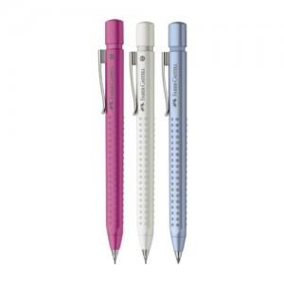

【상세/제작정보】 | 볼펜/샤프 각 단가입니다.

【인쇄/포장옵션】 | 실크 / 포장지포장

【공급단가】 | 수량 | 500~ | 1,000~ | 2,000~ | 3,000~ | 5,000~
*VAT별도 | 단가 | 11,880원 | 11,440원 | 11,000원 | 10,560원 | 10,290원

【상품 URL】 | https://www.synergygift.co.kr:443/src/goods_detail.php?gdno=3765

